상품제안서
베온 네모 파스텔 PD25W PPS 2포트 초고속 가정용충전기 | 상품코드: F30852

 |  |  |  |  |  |  | 02-412-0044 | www.easy1.co.kr
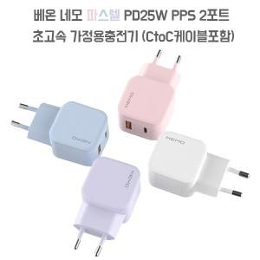

【상세/제작정보】 | ＊기본지퍼백포장 ＊케이스 종이케이스로 변경시 박스 입수량 1BOX 50개입으로 변경됩니다. 확인부탁드립니다.

【인쇄/포장옵션】 | 레이저, 풀칼라 / 포장지포장 및 종이케이스포함

【공급단가】 | 수량 | 100~ | 300~ | 500~ | 1,000~ | 3,000~
*VAT별도 | 단가 | 6,500원 | 6,390원 | 6,240원 | 6,080원 | 5,970원

【상품 URL】 | https://easy1.co.kr:443/src/goods_detail.php?gdno=30852

